Sheet1
 |  |  |  |  |  |  |  |  | 02.09.2020 | Oluşturma : 14.08.2020
PFUS List - Doortrim Dolly Poke Yoke Sistemi

# | Problem | Category | Rank | Notifier | Picture | C/M | Responsible | D/D | PDCA
1 | Ürün resimlerinden ürün detaylı görünmüyor. | Program | B | MNF | 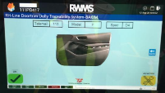 | Ürün resimleri büyütülecek (Kapı alt hizası logoya kadar orantılı olarak büyütülecek. Resim oranı ile oynanmayacak. | Robotaş | 31.08.2020 | 4
2 | Dolly kilitleri dolly boşluğuna giremiyor | Mekanik | A | PE | 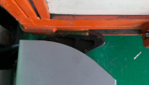 | Dolly kilit braketi tasarımı değiştirildi. Yükseklik azaltıldı. | Robotaş | 31.08.2020 | 4
3 | Dolly kilit açısal olarak sınırlandırılamıyor. Sensörden sonra sonsuz dönmeye çalışıyor. RH kilidi bu sebepten dolayı kullanılmaz hale gelmiştir | Mekanik | A | PE |  | Kilit tasarımı değiştirildi fakat, ekran üzerinden açık iken "aç" yada kapalı iken "kapat" düğmesine tıkladığınızda haraket etmeye devam ediyor. Eğer açık yada kapalı pozisyonda aynı komut gelirse haraket etmemesi gerekmektedir. | Robotaş |  | 1
5 | RH kilit mekanizması kabloları dışarıdan geçiyor. Zamanla kopma vs olabilir | Altyapı | C | PE | 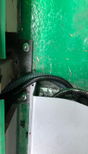 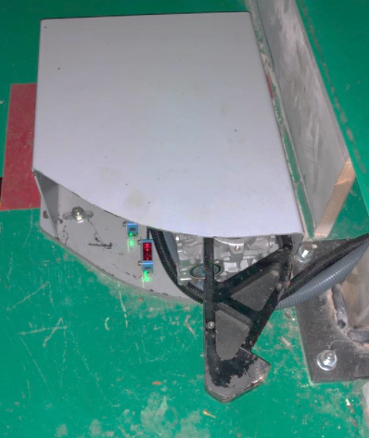 | Rakorlar takılarak kapağın yanından geçirildi. | Robotaş | 31.08.2020 | 4
6 | Pano bilgilendirme etiketleri ve şalter açık kapalı etiketleri yok | Altyapı | C | PE |  | Pano tanımlamaları eklendi | Robotaş | 31.08.2020 | 4
7 | Pano içi etiketlemeler eksik (sensörler, buzzer vs etiketlemeler yok) | Altyapı | C | MNT | 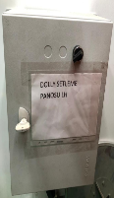 | Tüm haberleşme vs kalbloları etiketlendi | Robotaş | 31.08.2020 | 4
8 | Kilit hatası ekranda ürün spec i yazan kısma denk geliyor. Ürün spec i görünemiyor | Program | C | MNF | 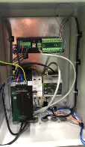 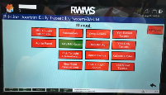 | Arıza mesaj pozisyonu değiştirildi. | Robotaş | 31.08.2020 | 4
9 | Sistem arızaya geçtiğinde buzzerı ve hatayı resetleyecek komut yok. Buzzer sürekli ötüyor. (geçici olarak buzzer kablosu sökülmüştür.) | Program | B | PE |  | Hata ve buzzer aç kapa reset eklendi | Robotaş | 31.08.2020 | 4
10 | Kilit mekanizması kapak arkası açık. Kablo ve sensörlerin zarar görme ihtimali var | Altyapı | C | MNT | 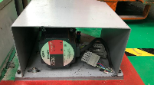 | Arka kapak eklendi. | Robotaş | 31.08.2020 | 4
11 | Karkas içerisindeki kablo ekleri bant ile yapılmış. | Altyapı | C | MNT |  | Ek kablo kullanılmamalıdır. Kullanılırsa da kesinlikte soket yada klemens kullanılmaldır | Robotaş |  | 1
12 | Sadece kilit mekanizmasını devreden çıkaracak mod yok. Kilit ile ilgili problem yaşandığında kullanım zorluğu oluyor. | Program | B | PE |  | Karkas bypass modu gibi kilit by pass modu eklenmiştir. Kilit için aynı buzzer için ayrı olmak üzere | Robotaş | 31.08.2020 | 4
13 | Gün içi üretim kayıtlarını özetleyecek sayfa yok. | Program | B | MNF |  | Gün içi total datayı özetleyecek sayfa eklenmiştir. Günlük üretim vs rakamlarına bakılabilecektir. Total üretim adedi : Total OK adedi : Total Rework Adedi : Total Manuel dolly işlemi adedi : | Robotaş | 31.08.2020 | 4
14 | Üretim esnasında program telemail sırasını takip etmeyi bırakıyor. Müdahale için gelindiğinde trim no'nun çok geride kaldığı görünüyor. | Program | A | PE |  | Algoritmada değişiklik yapılmıştır. İzlenecektir. | Robotaş |  | 2
15 | Program ilk açıldığında bilgi sekmelerinde kilit kapalı görünüyor - kırmızı yanıyor (kilit açık olmasına rağmen). Kilit aç denip sıfırlanmak zorunda kaınıyor. | Program | B | PE |  | Düzeltilmiştir. | Robotaş | 31.08.2020 | 4
16 | Program kullanılırken sekme aşağı atıldığında (küçültme) programı geri büyütünce program gelmiyor. Komple kapatıp açmak zorunda kalınıyor. | Program | C | PE | 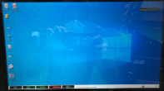 | Ekran - sistem ve ekran - server haberleşmesi sırasındaki gecikmelerden oluyor. Bir şey yapılamadı. Sistem yavaş kullanılacaktır. | Robotaş |  | 3
17 | Kilit aç kapat denemeleri yaparken program donuyor hiçbir şekilde tepki vermiyor. Komple PC kapatıp açılınca düzeliyor. | Program | C | PE |  | Ekran - sistem ve ekran - server haberleşmesi sırasındaki gecikmelerden oluyor. Bir şey yapılamadı. Sistem yavaş kullanılacaktır. | Robotaş |  | 3
18 | Okutulan kapı yerine konduğunda sensör tarafından tanınmıyor ve bir sonraki kapıya geçiş yapılabiliyor. Dolly devam ederken içinde hiç yanmayan ışık kalıyor. | Program | A | PE | 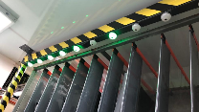 | Program check edilecektir. | Robotaş |  | 1
19 | Kilit mekanizması ön tarafı açık olduğu için sensörlere darbe gelerek yamulmuştur. (Dolly veya ayak ile darbe almış) | Mekanik | A | PE | 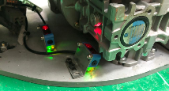 | Kilit ön tarafı sensörleri koruyacak kadar kapatılmalıdır. | Robotaş |  | 1
20 | Günlük rapor sayfası güncellenmiyor. Tüm gün kullanım sonrası rework sayısının artmadığı görülmüştür. Deneme için rework adedi "15" iken reworke parça gönderilip tekrar okutulması sonrası kontrol edildiğinde halen "15" olduğu görüldü. | Program | C | PE | 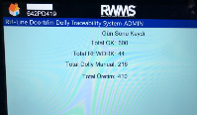 | Program check edilecektir. | Robotaş |  | 1
21 | Her dolly değişiminde gecikme yaşanıyor. Yeni dolly gelmeden operatör işe başlayamıyor. | Program | A | MNF |  | Kilide sensör eklenecek. Dolly numarası sonradan da girilebilecek. Dolly no girilmeden kilit açılmayacak bir sonraki dollye geçilemeyecek. | Robotaş (Şartname dışı) |  | 1
22 | Barkod okuyucuların kullanım zorluğu. Yetişme okutma açıları vs. | Altyapı | B | MNF |  | Barkod okutma işlemi için otomatik vs başka çözüm araştırılıyor. | TBT |  | 1
23 | Tamirden gelen kapıların tekrar okutularak onay verilmesi nedeni ile operatör gecikmesi | Program | B | MNF | 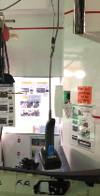 | Aksiyon alınmayacaktır. Tamirden gelen parça son kontrolden tekrar geçecektir. | MNF |  | 4
24 | Reflektör ve sensörlerin uyumsuzluğu nedeni ile bazı sensörler kararsız kalıyor veya algılamıyor. | Mekanik | A | PE | 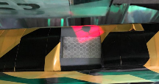 | Reflektörler bant tipi yerine plaka tipi ve daha büyük ölçülerde seçilmelidir. | Robotaş |  | 1
25 | Sistem haberleşme gecikmesi nedeni ile sensörlerin kararsız kalması. Ekrandan "OK" tuşuna basıldığında hızlı şekilde kapı yerine konduğu zaman sistem cevap vermiyor ve ilgil gözü boş olarak algılıyor. | Program | A | MNF |  | Barkod okutulduktan sonra ekrandan "OK" tuşu beklenmeden ışık yanıp sönecek. Yerine konulduğunda "OK" kabul edilecek. Sadece "Rework" durumunda ekrandan tuşa basılacak. Bu şekilde gecikme beklenmemiş olacaktır. Yani ekrandan OK sekmesi kaldırılacak. | Robotaş |  | 1
26 | Son parça reworke gittiği durumda gelene kadar bekleniyor | Program | B | MNF |  | Aksiyon alınmayacaktır. Step 2 - yapıldığında rework tarafında barkod okutularak OK verildiğinde sistemde kapatarak ilerleyecektir. | IT |  | 1
27 | Ekrandan "OK" tuşuna basmak operatöre zaman kaybettiriyor. | Program | A | MNF |  | OK butonu kaldırılacak. Barkod okutulur okutulmaz ışık yanacak. Yerine konduğunda OK olarak kaydedilecektir. Sadece "rework" durumu için ekrandan butona basılacaktır. | Robotaş |  | 1
28 | Dolly girişinin operatör tarafından yapılması zaman kaybı yaratıyor. | Program | B | MNF |  | Manuel girişe devam edilecektir. İşi kolaylaştırmak için yazı satırına tıklandığında sadece numara ekranı otomatik olarak çıkacak şekilde revize edilecektir. Önemli | Robotaş |  | 1
29 | Operatör TT'de çalışamıyor. ∑CT uygun değiil. Sistem kullanımı set başına +7 sn gecikme yaşatıyor. | Program | A | MNF |  | İyileştirmeler yapılarak bu süre azaltılacaktır. 1. OK tuşuna basma iptali 2. Barkod okutulur okutulmaz lamba yanması 3. Dolly değişiminde bekleme iptali 4. | Robotaş PE |  | 1
30 | Barkod üzerinde herhangi bir deformasyon-katlanma vs oldugunda sistem okumuyor ve bir sonraki ürüne geçilemediği için hat duruyor. | Program | B | MNF |  | Barkodun deforme olması durumunda manuel giriş yapılacaktır. Manuel giriş için barkod üzerine içeriği de bastırılacaktır. | PLC | 02.09.2020 | 4
31 | Ekran boyutu küçük. Resimler detaylı görünemiyor | Altyapı | C | MNF | 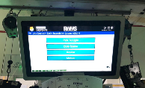 | MNF'ye ait 2 adet 19" ekran ile değişimi yapılacaktır. | Robotaş (şartname dışı) |  | 1
32 | Ürün ekranında ürüne ait detay spec bilgileri yok. | Program | C | MNF |  | OB rengi : Işık : var - yok Soft touch boya : Var - yok Armrest : Deri - kumaş Dikiş : Var -yok Bilgileri her spec için eklenecektir. | Robotaş (şartname dışı) |  | 1
33 | Telemail sırası karışması. Aynı telemail nolu sırayı ayarlandığında 1 gün öncesinin aynı trim nosu olduğu görüldü. | Program | A | PE | 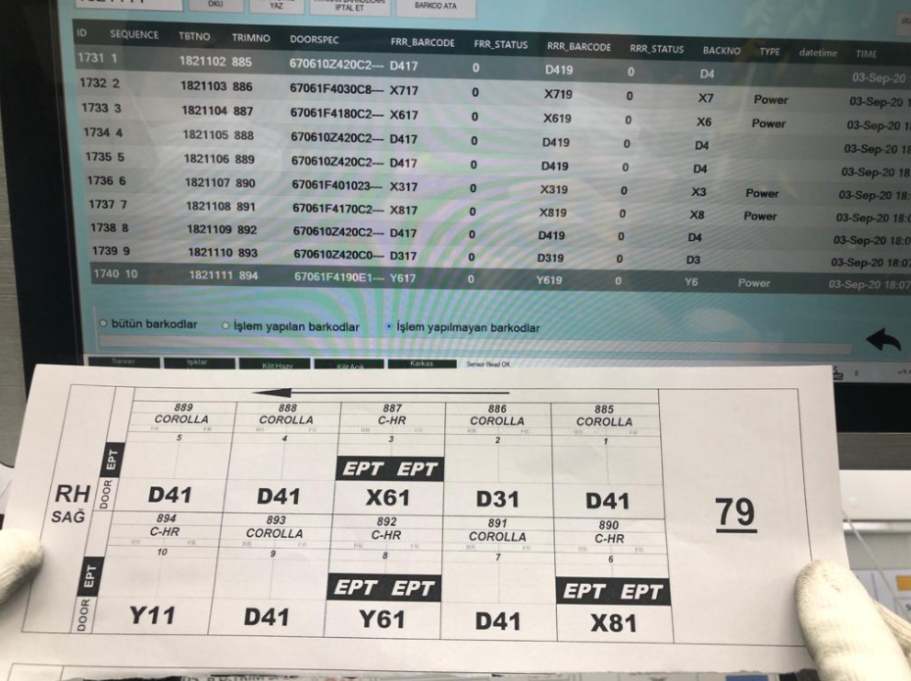 | Telemail takip ve ayar sayfasının daha kolay, anlaşılır ve özellik trim nosu girilerek ayarlanabilmesi için revizyon yapılması gereklidir. | Robotaş |  | 1
34 | Program sayfalarında yazılar yarım çıkıyor. | Program | C | PE | 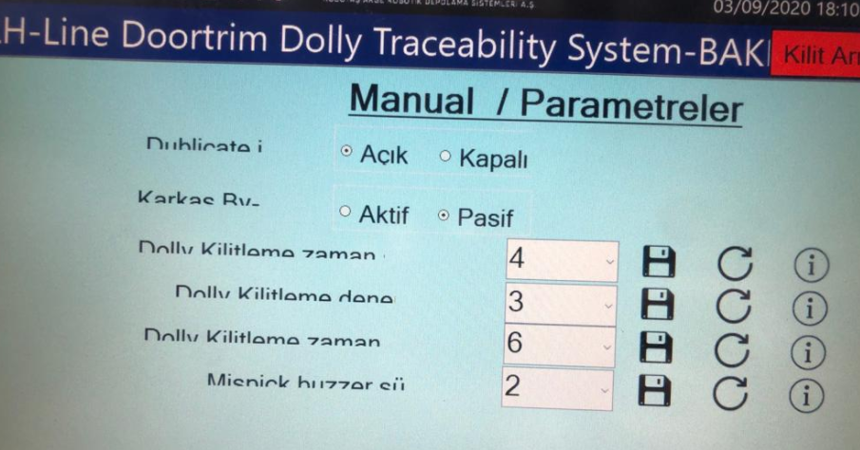 | Sayfa görselleri düzeltilmelidir. | Robotaş |  | 1
35 |  |  |  |  |  |  |  |  | 1
36 |  |  |  |  |  |  |  |  | 1
37 |  |  |  |  |  |  |  |  | 1
38 |  |  |  |  |  |  |  |  | 1
39 |  |  |  |  |  |  |  |  | 1
40 |  |  |  |  |  |  |  |  | 1
41 |  |  |  |  |  |  |  |  | 1
42 |  |  |  |  |  |  |  |  | 1
43 |  |  |  |  |  |  |  |  | 1
44 |  |  |  |  |  |  |  |  | 1

Sheet3
Pnömatik Kilit Konsept

Sensör 1:
Kilit Açık
Sensör 2:
Kilit Kapalı
Piston
Kapak
Kaplin
Kilit Mekanizması

